Sheet1
全小2019徳島Tシャツ注文書

 | 県名
 | クラブ名
 | 担当者
 | 連絡先電話番号 |  | ※必ず記入して下さい

サイズ | J130 | J140 | SS | S | M | L | O
枚数 |  | ×
金額
合計枚数 | 0 | 枚 | 合計金額 | ¥-

販売価格¥2,700-税込み

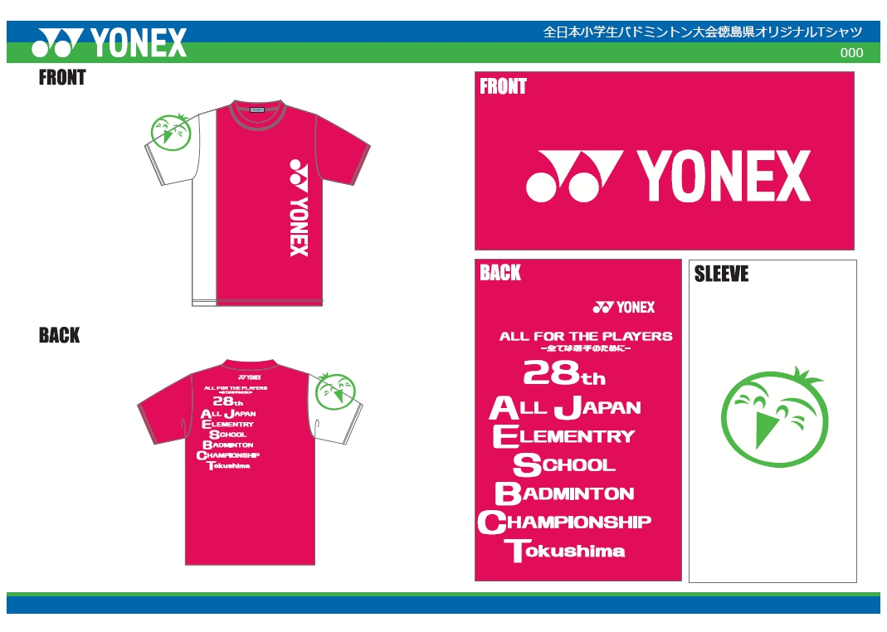

 | 振込先 | 阿波銀行 | 本店
 |  | 普通口座 | １４４２２４７
 |  | 講座名 | 第28回全国小学生バドミントン選手権大会 会計 青木 真帆

 | 申し込み先 | 事務局 加藤 電話番号 090-8972-4431
 |  |  | spem8g99@ion.ocn.ne.jp

